Aufgabe
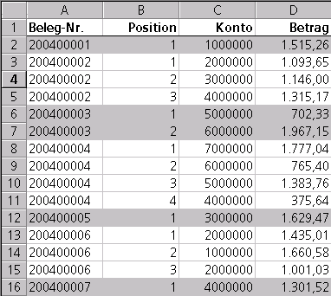
Aufgabe:
Die Formatierung (Hintergrundfarbe) der Zahlenkolonne in Spalte A soll immer wechseln (zwischen zwei Werten), wenn der Wert wechselt.
 | Hier gibt's noch mehr Excel
1
1
1
1
1
1
4
4
4
9
16
16
25
25
25
36
36
36
36
49
49
49
49
49
49
49
64
81

Lösung
 | Die bedingte Formatierung in A lautet: | Anzahl Übergänge in A:A:
1 | {=REST(SUMME(N($A$1:$A1<>$A$2:$A2));2)=1} | SUMME(N($A$1:$A1<>$A$2:$A2))
1 | 1 | 1
1 | 1 | 1
1 | 1 | 1
1 | 1 | 1
1 | 1 | 1
4 | 0 | 2
Aufgabe:
Die Formatierung (Hintergrundfarbe) der Zahlenkolonne in Spalte A soll immer wechseln (zwischen zwei Werten), wenn der Wert wechselt.
Erklärung:
Die Formel für die bedingte Formatierung lautet:
{=Rest(Summe($A$1:A1<>$A$2:A2));2)=1}
Wichtig: Formel in der bedingten Formatierung wird als Array-Formel interpretiert, ohne daß das bei der Eingabe (durch Strg+Shift) gekennzeichnet wird!!! Man sieht das der Formel nicht an!!
Um die Formel zu verstehen, führen wir sie in normalen Excel-Zellen aus (Spalten C und D) und schauen uns die einzelnen Matrizen an:
{=SUMME($A$1:$A1<>$A$2:$A2)} eine unglaublich raffinierte Formel: Vergleicht je zwei aufeinanderfolgende Zellen und bildet eine Matrix aus Wahrheitswerten, zählt damit die Übergänge vom Beginn in A1 bis zur jeweiligen betrachteten Zelle.
Diese Matrix wird immer größer, je größer der Zeilenbezug der betrachteten Zelle ist.
Einfacher ausgedrückt: Wie oft sind zwei aufeinander folgende Zellen im Bereich ($A$1: aktive Zelle) ungleich?
Tipp: Mit Formelauswertung verschiedene Zellen in Spalte D analysieren, dann wird der Trick klar.
Rest liefert den Divisionsrest beim Teilen durch zwei, also den Wert 1 bei ungerader Anzahl von Übergängen.
4 | 0 | 2
4 | 0 | 2
9 | 1 | 3
16 | 0 | 4
16 | 0 | 4
25 | 1 | 5
25 | 1 | 5
25 | 1 | 5
36 | 0 | 6
36 | 0 | 6
36 | 0 | 6
36 | 0 | 6
49 | 1 | 7
49 | 1 | 7
49 | 1 | 7
49 | 1 | 7
49 | 1 | 7
49 | 1 | 7
49 | 1 | 7
64 | 0 | 8
81 | 1 | 9

